Linea 3000
Ein Familienhaus | 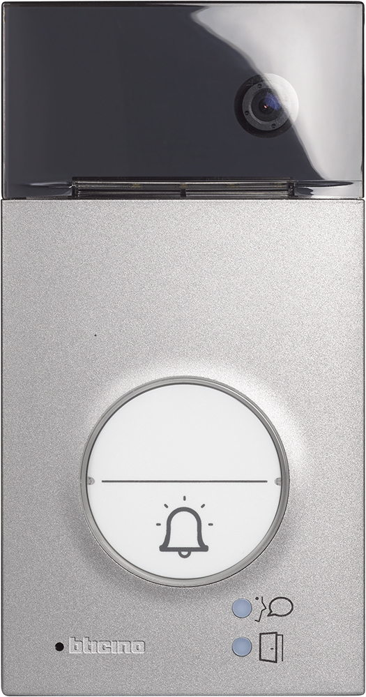 | 343071 - AUDIO 343081 - VIDEO 343091 - VIDEO & Transponder

Zwei Familienhaus | benötigte Felder ausfüllen und Schrift anpassen ausdrucken und an der gestrichelten Linie ausschneiden ( gestestet mit HP Drucker )

